关系图
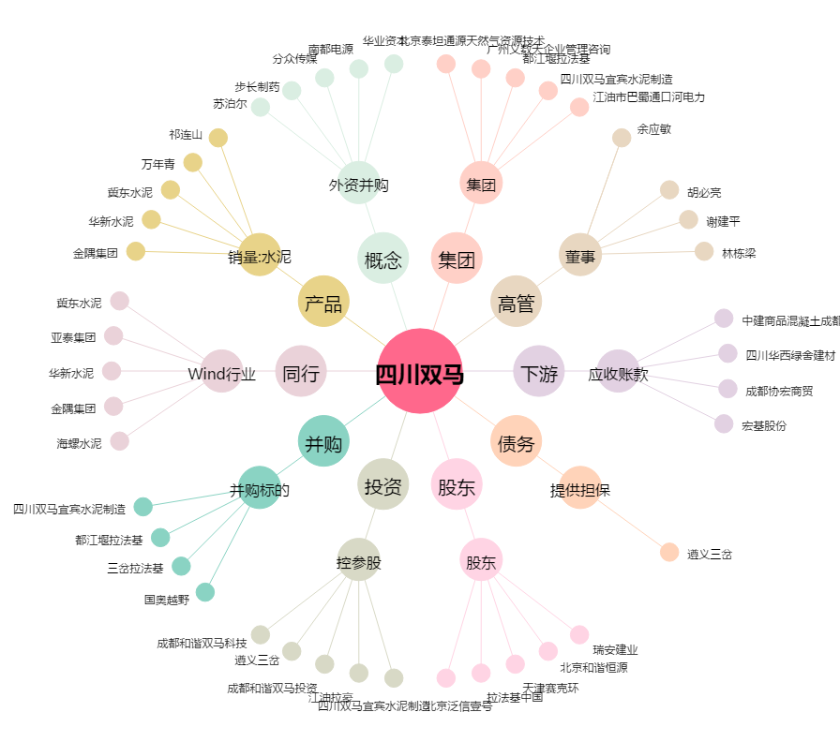
四川双马[000935.SZ] - 关系概览图

